상품제안서
포토 페브릭포스터(면10수) | 상품코드: S43186

 |  |  |  |  |  |  | 02-713-8555 | www.synergygift.co.kr
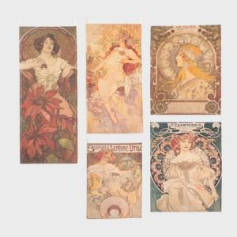 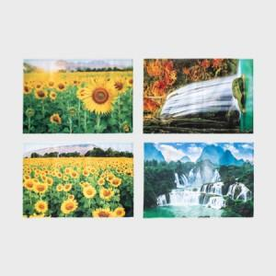

【상세/제작정보】 | <p><span style="font-size: 12pt;">테두리 가공은 사각 말아박기 or 오바로크 택1 가능</span></p><p>&nbsp;</p>

【인쇄/포장옵션】 | DTP컬러전사 / OPP(비닐)

【공급단가】 | 수량 | 100~ | 300~ | 500~ | 1,000~ | 3,000~
*VAT별도 | 40*60 | 6,700원 | 6,400원 | 6,250원 | 6,100원 | 5,980원
 | 70*90 | 10,000원 | 9,600원 | 9,360원 | 9,120원 | 9,000원
 | 90*145 | 22,700원 | 21,600원 | 21,000원 | 20,700원 | 20,300원
 | 140*150 | 24,000원 | 22,800원 | 22,230원 | 21,800원 | 21,400원

【상품 URL】 | https://www.synergygift.co.kr:443/src/goods_detail.php?gdno=43186

